ДОДАТОК 2
 |  |  |  |  |  |  | Додаток №2 до Запиту
 |  | Форма цінової пропозиції

(Назва Учасника), надає свою пропозицію щодо участі у закупівлі дизельної теплової гармати.
Відомості про підприємство |  |  |  | Повне найменування учасника – суб’єкта господарювання
 |  |  |  | Ідентифікаційний код за ЄДРПОУ або реєстраційний номер облікової картки платника податків
 |  |  |  | Реквізити (адреса - юридична та фактична, телефон, факс, телефон для контактів, e-mail, розрахунковий рахунок)
Відомості про особу (осіб), які уповноважені представляти інтереси Учасника |  |  |  | (Прізвище, ім’я, по батькові, посада, контактний телефон).

№ п/п | Технічні характеристики та опис |  |  |  |  |  | Од.виміру | Кількість | Ціна, за одиницю, (з урахуванням всіх податків і зборів) * | Вартість, грн., (з урахуванням всіх податків і зборів) * | Умови оплати, % передплати /післяплати | Термін поставки товару, календарних днів (з моменту укладання договору)

 | Запит** Найменування ТМЦ Технічні характеристики (детальний опис), |  |  |  | Найменування ТМЦ Технічні характеристики (детальний опис) Пропозиція (вказати модель (торгову марку), виробника, параметри та характеристики продукції, фото обов'язково)
 |  |  |  |  |  |  |  |  |  |  | Пропозиція | Пропозиція
1 | 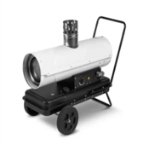 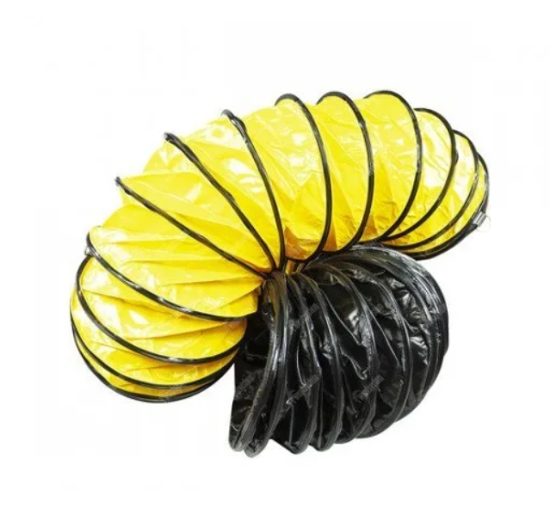 Дизельна теплова гармата непрямого нагріву Trotec IDE 20 або аналог, з гнучким шлангом для теплових гармат 7.6 м. |  | Режими роботи: | обігрів |  | Режими роботи: | шт. | 20 |  | 0.00 ₴
 |  |  | Керування | механічне |  | Керування
 |  |  | Вбудований паливний бак з індикатором рівня: | так |  | Вбудований паливний бак з індикатором рівня:
 |  |  | Вбудований термостат: | так |  | Вбудований термостат:
 |  |  | Електронний полум'ягасник: | так |  | Електронний полум'ягасник:
 |  |  | Захист від перегріву: | так |  | Захист від перегріву:
 |  |  | Камера згоряння з нержавіючої сталі: | так |  | Камера згоряння з нержавіючої сталі:
 |  |  | Підключення зовнішнього термостата: | так |  | Підключення зовнішнього термостата:
 |  |  | Макс. потужність: | не менше 20000 Вт |  | Макс. потужність:
 |  |  | Тип теплоносія: | Дизельні |  | Тип теплоносія:
 |  |  | Обсяг обігріву: | не менше 600 м³/год |  | Обсяг обігріву:
 |  |  | Спосіб встановлення: | Підлговий |  | Спосіб встановлення:
 |  |  | Нагрівальний елемент: | Пальник |  | Нагрівальний елемент:
 |  |  | Функції захисту: | Захист від перегріву |  | Функції захисту:
 |  |  | Гнучкий шланг для теплової гармати відповідного диаметру, | довжиною 7,6 м. |  | Гнучкий шланг для теплової гармати відповідного диаметру,
 |  |  | Діаметр: | відповідно до діаметру теплової гармати |  | Діаметр:
 |  |  | Стандартна довжина: | 7,6 м |  | Стандартна довжина:
 |  |  | Температура роботи: | −24 °C … +110 °C |  | Температура роботи:
 |  |  | Радіус вигину: | 0,5 × Ø |  | Радіус вигину:
 |  |  | Посилення: | сталева спіраль (всередині), зовнішній захист від стирання |  | Посилення:
 |  |  |  |  |  | Країна виробник
 |  |  |  |  |  | Країна імпортер
 |  |  |  |  |  | Гарантійний термін товару
Всього вартість пропозиції, грн* |  |  |  |  |  |  | 0.00 ₴
* Товариство Червоного Хреста України є громадською неприбутковою організацією і просить надати максимальні знижки на товар, вказаний у ціновій пропозиції.
**Закупівля здійснюється одним лотом.
Увага! Додаткові вимоги |  | Додаткові вимоги: 1. Вартість доставки, розвантаження, завантаження товару та пакування мають бути включеними у вартість товару. 2. Постачальник повинен вказати торгові марки продукції, надоти фото запропонованих товарів, Сертифікат якості на товар. 2. Переможець тендеру зобов'язаний поставити продукцію у відповідності до поданої ним тендерної пропозиції без внесення додаткових змін. 3. У разі виявлення неякісного товару або такого, що не відповідає умовам договору, учасник-переможець зобов’язаний замінити неякісний товар протягом 3 робочих днів з моменту виявлення неякісного товару на якісний без будь-якої додаткової оплати з боку замовника. 4.Товар має бути упаковано таким чином, щоб унеможливити його втрату цілісності та функціональних властивостей під час транспортування до місця поставки та його розвантажування.

Примітка: вартість одиниці продукції та загальну вартість пропозиції потрібно заповнювати у гривнях, зазначаючи цифрове значення, яке має не більше двох знаків після коми.
Ми погоджуємось, що всі витрати, пов’язані з доставкою товару, завантажувально-розвантажувальними роботами здійснюються за рахунок Постачальника за наданою адресою.
Ми погоджуємося та ознайомлені з умовами типового Договору ТЧХУ (Додаток № 4 до Запиту).
Ми погоджуємося з умовами, що Замовник має право розділити дану закупівлю між декількома постачальниками за умови наявності більш вигідних умов на різні позиції.
Ми погоджуємося з умовами, що Ви можете відхилити нашу чи всі надані пропозиції, та розуміємо, що Ви не обмежені у прийнятті будь-якої іншої пропозиції з більш вигідними для Вас умовами.
Ми погоджуємось зафіксувати цінову пропозицію протягом 90 календарних днів з моменту подачі
Подаючи свою пропозицію ми підтверджуємо повну комплектацію та відповідність умовам зазначеним в Запиті.
Учасники повинні надсилати цінові пропозиції з підписом і печаткою (за наявності)

 |  | Керівник організації/ФОП:____________________________ ( ____________________)
 |  | МП підпис ПІБ

